Actividad
Dávalos Magic Box
Ing. Rafael Emilio Dávalos Villarreal
Nombre | Christian Durán García
Fecha | 18 de octubre de 2021

1 | Conversión de entrada BCD a Código Exceso-3, escribe x para don't care
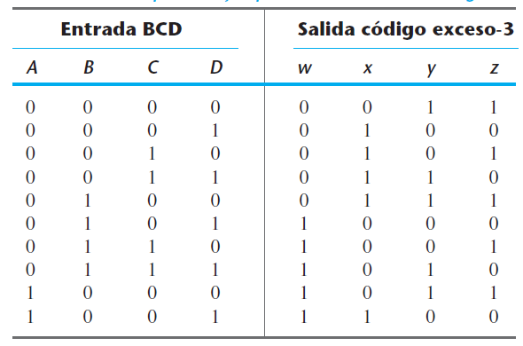
 |  |  |  |  |  |  |  |  |  | A | B | C | D | w | x | y | z |  |  | CD | C' |  | C
 |  |  |  |  |  |  |  |  |  | 0 | 0 | 0 | 0 | 0 | 0 | 1 | 1 | m0 | AB |  | 00 | 01 | 11 | 10
 |  |  |  |  |  |  |  |  |  | 0 | 0 | 0 | 1 | 0 | 1 | 0 | 0 | m1 | A' | 00 | 0 | 0 | 0 | 0 | B'
 |  |  |  |  |  |  |  |  |  | 0 | 0 | 1 | 0 | 0 | 1 | 0 | 1 | m2 |  | 01 | 0 | 1 | 1 | 1 | B
 |  |  |  |  |  |  |  |  |  | 0 | 0 | 1 | 1 | 0 | 1 | 1 | 0 | m3 | A | 11 | x | x | x | x
 |  |  |  |  |  |  |  |  |  | 0 | 1 | 0 | 0 | 0 | 1 | 1 | 1 | m4 |  | 10 | 1 | 1 | x | x | B'
 |  |  |  |  |  |  |  |  |  | 0 | 1 | 0 | 1 | 1 | 0 | 0 | 0 | m5 |  |  | D' | D |  | D'
 |  |  |  |  |  |  |  |  |  | 0 | 1 | 1 | 0 | 1 | 0 | 0 | 1 | m6
 |  |  |  |  |  |  |  |  |  | 0 | 1 | 1 | 1 | 1 | 0 | 1 | 0 | m7 | Función w = |  | A+BC+BD
 |  |  |  |  |  |  |  |  |  | 1 | 0 | 0 | 0 | 1 | 0 | 1 | 1 | m8
 |  |  |  |  |  |  |  |  |  | 1 | 0 | 0 | 1 | 1 | 1 | 0 | 0 | m9 |  | CD | C' |  | C
 |  |  |  |  |  |  |  |  |  | 1 | 0 | 1 | 0 | x | x | x | x | m10 | AB |  | 00 | 01 | 11 | 10
 |  |  |  |  |  |  |  |  |  | 1 | 0 | 1 | 1 | x | x | x | x | m11 | A' | 00 | 0 | 1 | 1 | 1 | B'
 |  |  |  |  |  |  |  |  |  | 1 | 1 | 0 | 0 | x | x | x | x | m12 |  | 01 | 1 | 0 | 0 | 0 | B
 |  |  |  |  |  |  |  |  |  | 1 | 1 | 0 | 1 | x | x | x | x | m13 | A | 11 | x | x | x | x
 |  |  |  |  |  |  |  |  |  | 1 | 1 | 1 | 0 | x | x | x | x | m14 |  | 10 | 0 | 1 | x | x | B'
 |  |  |  |  |  |  |  |  |  | 1 | 1 | 1 | 1 | x | x | x | x | m15 |  |  | D' | D |  | D'

 |  |  |  |  |  |  |  |  |  |  |  |  |  |  |  |  |  |  | Función x = |  | B'C+B'D+BC'D'

2 | Half-Adder

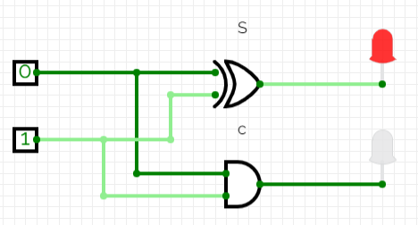
 | Tabla de verdad |  | x | y | C | S |  | Dibuja el Diagrama con Circuit Verse de las dos funciones S y C
 |  |  | 0 | 0 | 0 | 0 |  | En la función S puedes usar la compuerta exor si deseas.
 |  |  | 0 | 1 | 0 | 1
 |  |  | 1 | 0 | 0 | 1
 |  |  | 1 | 1 | 1 | 0

 |  |  | Función S = |  | x'y+xy'
 |  |  | Función C = |  | xy

3 | Full-Adder

 |  |  | x | y | z | C | S |  |  |  |  | yz | y' |  | y
 |  |  | 0 | 0 | 0 | 0 | 0 |  |  |  | x |  | 00 | 01 | 11 | 10
 |  |  | 0 | 0 | 1 | 0 | 1 |  |  |  | x' | 0 | 0 | 1 | 0 | 1
 |  |  | 0 | 1 | 0 | 0 | 1 |  |  |  | x | 1 | 1 | 0 | 1 | 0
 |  |  | 0 | 1 | 1 | 1 | 0 |  |  |  |  |  | z' | z |  | z'
 |  |  | 1 | 0 | 0 | 0 | 1
 |  |  | 1 | 0 | 1 | 1 | 0 |  |  |  | Función S = |  | x'y'z+x'yz'+xy'z'+xyz
 |  |  | 1 | 1 | 0 | 1 | 0
 |  |  | 1 | 1 | 1 | 1 | 1 |  |  |  |  | yz | y' |  | y |  |  | Nota: Con exors se más corta la función booleana
 |  |  |  |  |  |  |  |  |  |  | x |  | 00 | 01 | 11 | 10
 |  |  |  |  |  |  |  |  |  |  | x' | 0 | 0 | 0 | 1 | 0
 |  |  |  |  |  |  |  |  |  |  | x | 1 | 0 | 1 | 1 | 1
 |  |  |  |  |  |  |  |  |  |  |  |  | z' | z |  | z'

 |  |  |  |  |  |  |  |  |  |  | Función C = |  | xy+xz+yz

 |  |  | Dibuja el Diagrama con Circuit Verse de las dos funciones S y C
 |  |  | Puedes hacerlo de dos maneras, con las funciones que obtuviste o usando los exors del diagrama.
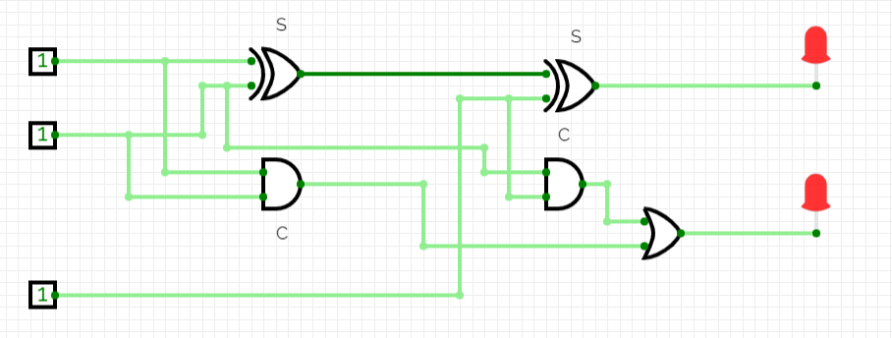

4 | Sumador binario, en bloques y en Circuitverse

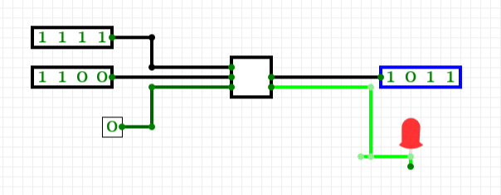

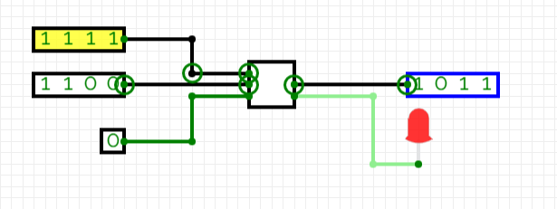
 | Haz un sumador de 8 bits en Circuitverse y cópialo aquí, haz las pruebas de sumas binarias y prueba el overflow
 | El Adder está en la pestaña de Misceláneos.

5 | Decoder
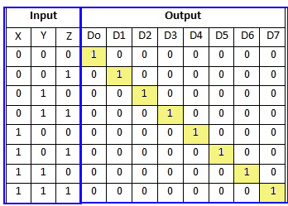
 |  |  | x | y | z | D0 | D1 | D2 | D3 | D4 | D5 | D6 | D7
 |  |  | 0 | 0 | 0 | 1 | 0 | 0 | 0 | 0 | 0 | 0 | 0
 |  |  | 0 | 0 | 1 | 0 | 1 | 0 | 0 | 0 | 0 | 0 | 0
 |  |  | 0 | 1 | 0 | 0 | 0 | 1 | 0 | 0 | 0 | 0 | 0
 |  |  | 0 | 1 | 1 | 0 | 0 | 0 | 1 | 0 | 0 | 0 | 0
 |  |  | 1 | 0 | 0 | 0 | 0 | 0 | 0 | 1 | 0 | 0 | 0
 |  |  | 1 | 0 | 1 | 0 | 0 | 0 | 0 | 0 | 1 | 0 | 0
 |  |  | 1 | 1 | 0 | 0 | 0 | 0 | 0 | 0 | 0 | 1 | 0
 |  |  | 1 | 1 | 1 | 0 | 0 | 0 | 0 | 0 | 0 | 0 | 1

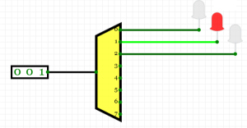
 |  |  | Función D0 = |  | x'y'z'
 |  |  | Función D1 |  | x'y'z
 |  |  | Función D2 |  | x'yz'
 |  |  | Función D3 |  | x'yz
 |  |  | Función D4 |  | xy'z'
 |  |  | Función D5 |  | xy'z
 |  |  | Función D6 |  | xyz'
 |  |  | Función D7 |  | xyz

 |  | En Circuitverse en pestaña Decoders and Plexers
 |  | haz un circuito de 3 entradas
 |  | y coloca led s
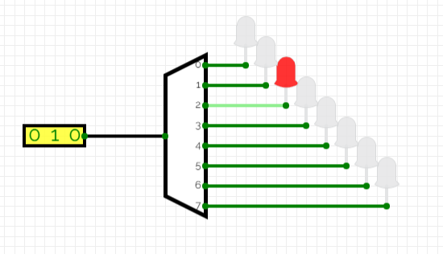

6 | Reflexión

 | Considero que lo más valioso de ésta actividad es el poder corroborar dentro del Circuit Verse los diferentes diseños implementados en la actividad. En general lo que me llamó la atención es que el diseño de una computadora se hace a base de funciones acumulativas, que van generando un producto multipropósito. En otras palabras, me sirvió para darme cuenta que las computadoras, a nivel eléctrico, son completamente dependientes del diseñador que las creó.

